Estadísticas
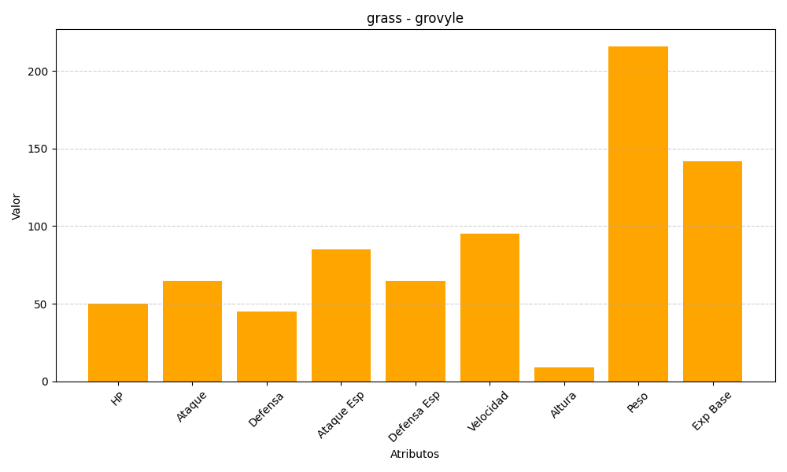
ID | Nombre | Tipo | HP | Ataque | Defensa | Ataque Especial | Defensa Especial | Velocidad | Altura | Peso | Experiencia Base
253 | grovyle | grass | 50 | 65 | 45 | 85 | 65 | 95 | 9 | 216 | 142

